Apresentação
Ferramenta e conjunto

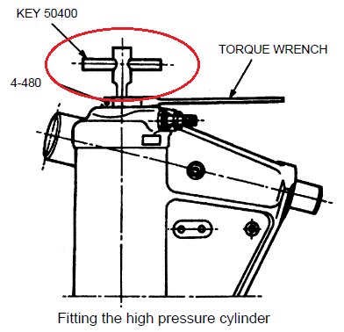
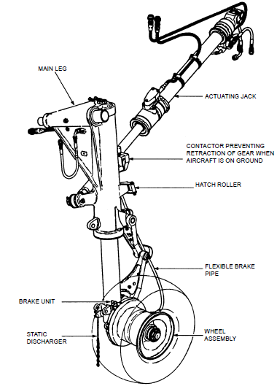
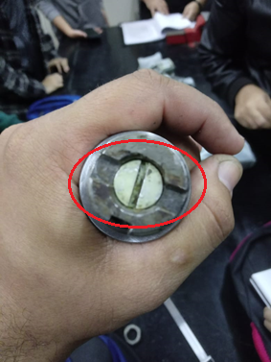
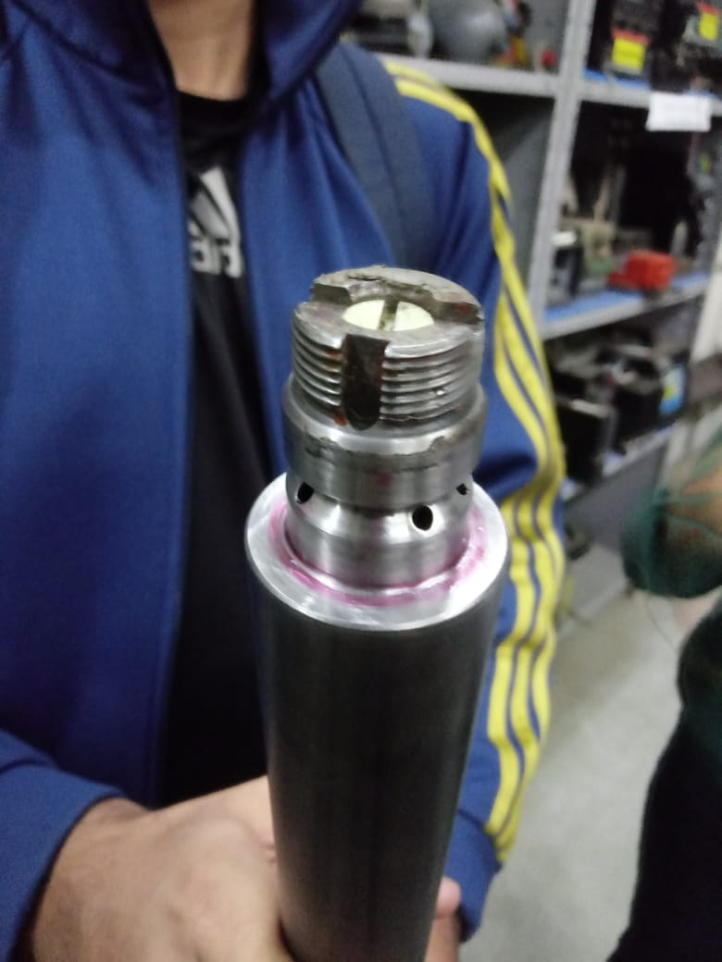

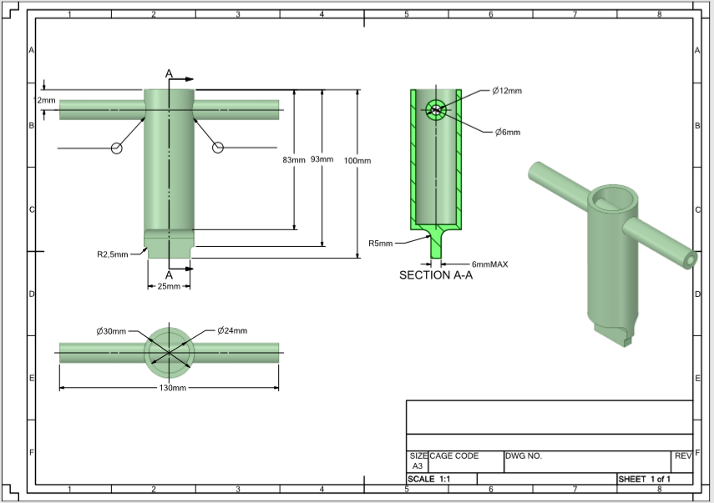

 | .
.

.

Material
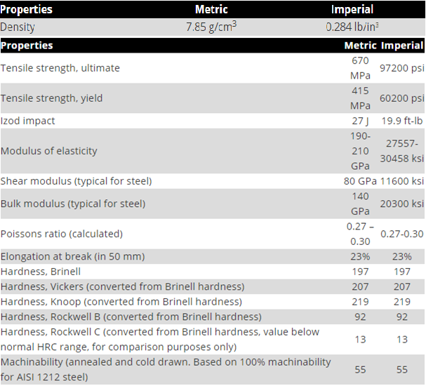
Propriedades LIGA DE AÇO AISI 6150

Tensão no contato
Cálculo da tensão na superfície de contato
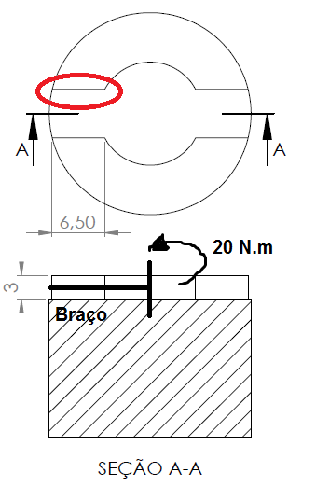
 | Grandezas
 | F [N] | 1600
 | T [Nm] | 20
 | b [m] | 0.0125
 | A [m²] | 0.0000195
 | t [N/mm²] | 82.051282051

T = Torque [Nm]
t = Tensão [N/mm²]
F = Força [N]
A = Área [m²]
b = Braço [m]
 | Legenda
 |  | Entrada do dado
 |  | Saída do resultado

Torção no dente
Cálculo de torção em barras de seção transversal não circular |  |  |  |  | .

 | Grandezas |  | Legenda
 | T [Nm] | 20 |  | Entrada
 | G [Gpa] | 80 |  | Saída
 | a [mm] | 25
 | b [mm] | 6
 | c1 | 0.282
 | c2 | 0.281
 | L [mm] | 4.5
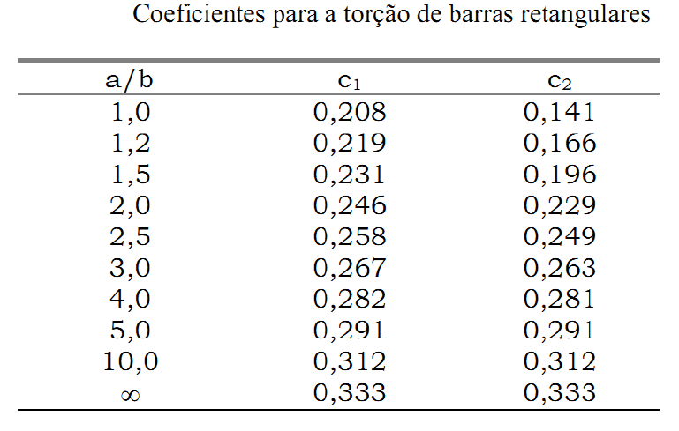
 | tmax [N/mm²] | 78.802206462
 | ϕ [°] | 0.042479077338
 | ϕ após conversão para Graus
T = Torque [Nm]
tmax = Tensão máxima de cisalhamento [N/mm²]
G = Módulo de elasticidade transversal [Pa]
$φ$ = Ângulo de torção [°]

Tensão na haste
Tensão na haste (Flexão em seção circular)
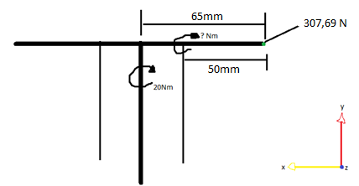

 | Grandezas |  | Grandezas |  | Legenda
 | F1 [N] | 307.69230769 | F1 [N] | 307.69230769 |  | Entrada
 | T1 [Nm] | 20 | T2 [Nm] | 15.384615385 |  | Saída
 | b1 [m] | 0.065 | b2 [m] | 0.05

 | 1 = Referência com o centro |  | 2 = Referência com a haste

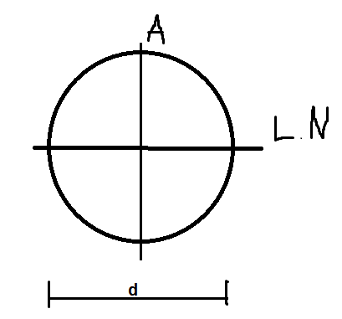
M = Momento [Nm]
tA = Tensão no ponto A [N/mm²]
I = Momento de inércia [m^4]
w = Módulo resistente [m³]
C = Distância ponto A para linha neutra [mm]
d2 = Diâmetro maior [m]
d1 = Diâmetro menor [m]
 | Grandezas
 | d2 [mm] | 12
 | d1 [mm] | 6
 | Fator de seg. | 2
 | I [m^4] | 9.5425876853E-10
 | c [mm] | 6
 | w [m³] | 1.5904312809E-07
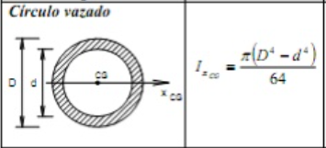
 | M [Nm] | 30.769230769
***O Módulo de resistência à Flexão w é a característica geométrica da seção de uma viga que se opõe à flexão.
 | tA [N/mm²] | 193.46469816

Torção no cilindro da chave
Torção no cilindro da Chave
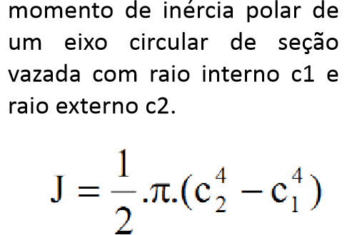
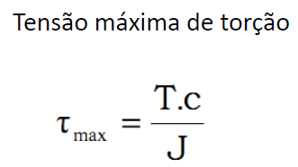
 | Grandezas |  | Legenda
 | d1 [mm] | 24 |  | Entrada
 | d2 [mm] | 30 |  | Saída
 | c1 [mm] | 12
 | c2[mm] | 15
 | T [Nm] | 20
 | J [m^4] | 4.6949531412E-08
 | tmax [N/mm^2] | 6.3898401322
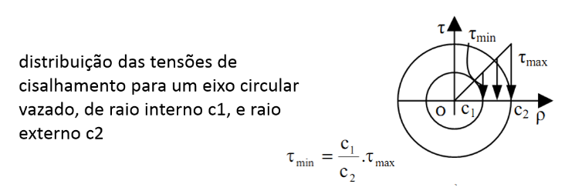
T = Torque [Nm]
tmax = Tensão máxima de torção [N/mm²]
J = Momento de inércia polar [m^4]
C1 = Raio do cilindro menor [mm]
C2 = Raio do cilindro maior [mm]

Margem de segurança
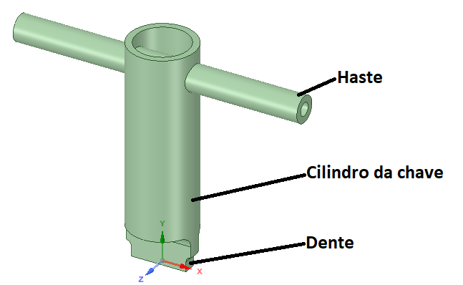
Margem de segurança
 | Cisalhamento
 | Grandezas |  | Legenda
 | ts [N/mm²] | 415 |  | Entrada
 | Ms Cilindro | 98.46% |  | Saída
 | Ms Haste | 76.69%
 | Ms Dente | 81.01%
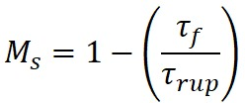
 | Ruptura
 | Grandezas
 | trup [N/mm²] | 670
 | Ms Haste | 71.12%

Ms = Margem de segurança
t = Tensão da peça[N/mm²]
tf = Tensão da peça com fator de seg.[N/mm²]
ts = Tensão de escoamento do material[N/mm²]
trup = Tensão de ruptura do material[N/mm²]
f = Fator de segurança

Características finais
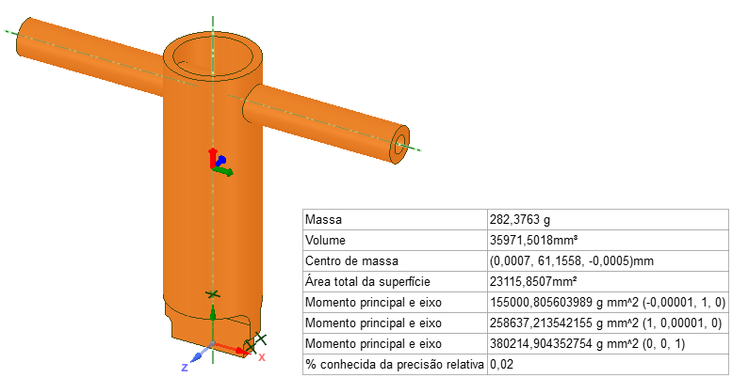
Características finais da ferramenta

